1
款号 | 名称 | 数量 | 尺寸参考 | 颜色
2042384 TOPAZE 藏青背带裤 | JACADI PARIS烫标 | 2500 |  | 白色
 | 合计 | 2500

发货地址： |  | 备注：
安阳景虹服饰有限公司 |  | 40度水洗，100度烘干，务必保证烫标牢度
河南省安阳市汤阴县兴隆路与惠民路交叉口 |  | 请按确认样生产大货，品质、颜色等要一致
宁现琴 15890790160

确认样参考图：
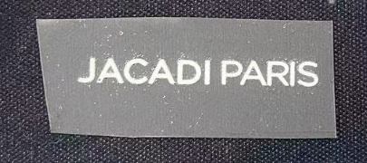
 | 30mm × 3mm
 | 白色

